画面遷移
画面遷移

【凡例】
メイン画面オープン
ポップアップ画面オープン
ポップアップ画面クローズ
ファイル出力

 | ・・・本設計書の対象
 | ・・・本設計書の対象外

メニュー
（KKS02001）
設計チェック一覧
（KKS21010）
一覧の「指摘一覧」クリック
指摘一覧
（KKS21014）

検索・登録・削除
検索・登録・削除

一覧の「設計チェック」クリック
一覧の「基本情報」クリック

設計チェック
（KKS21013）
設計チェック基本情報登録
（KKS21011）

ボタンクリック

検索・登録・削除
登録・削除

【凡例】
メイン画面オープン
ポップアップ画面オープン
ポップアップ画面クローズ
ファイル出力

 | ・・・本設計書の対象
 | ・・・本設計書の対象外

試験車一覧(設計チェック)
（KKS21012）
ボタンクリック

設計チェック基本情報登録
（KKS21011）

ボタンクリック

試験車一覧(試験車管理)
（KKS21022）

【凡例】
メイン画面オープン
ポップアップ画面オープン
ポップアップ画面クローズ
ファイル出力

 | ・・・本設計書の対象
 | ・・・本設計書の対象外

ユーザー検索
（KKS03200）

設計チェック参加者一覧
（KKS21015）

登録・削除
未登録参加者追加（KKS21019）
ボタンクリック

設計チェック
（KKS21013）
指摘コピー
（KKS21021）

ボタンクリック

追加・削除

【凡例】
メイン画面オープン
ポップアップ画面オープン
ポップアップ画面クローズ
ファイル出力
 | ・・・本設計書の対象
 | ・・・本設計書の対象外

指摘対象車追加
（KKS21017）

ボタンクリック

設計チェック指摘履歴
（KKS21016）
指摘一覧
（KKS21014）
指摘コピー
（KKS21021）

一覧の「指摘履歴」クリック
指摘追加
ボタンクリック

検索・追加・削除

画面レイアウト
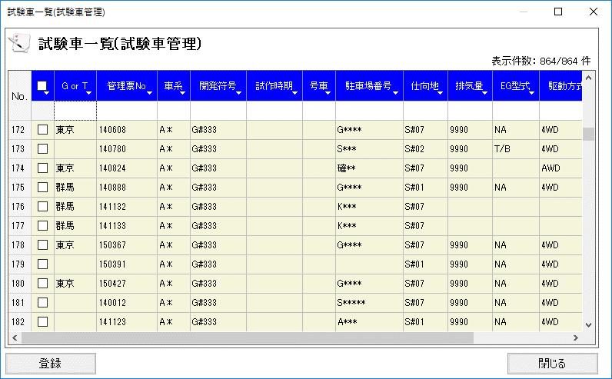
概要
設計チェックごとに車両の対応状況を管理し、その指摘や処置などを詳細に記録する。

画面レイアウト

 | KKS21010 | 設計チェック一覧

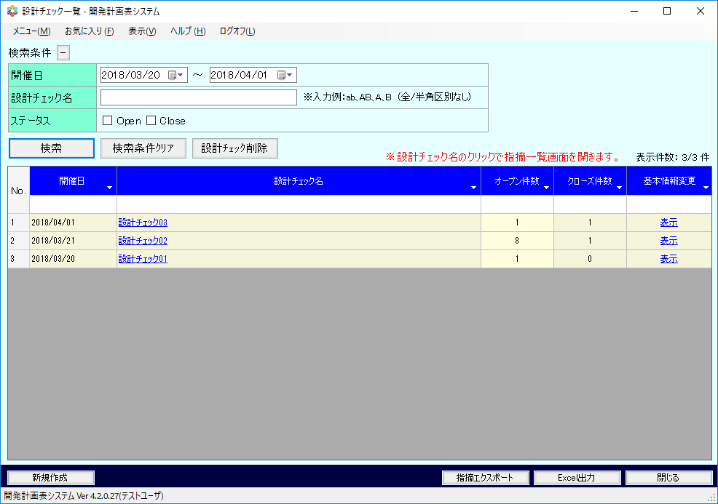

 | KKS21011 | 設計チェック基本情報登録

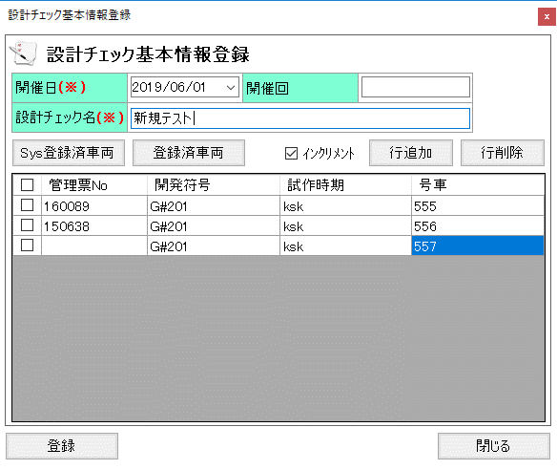

 | KKS21012 | 試験車一覧(設計チェック)

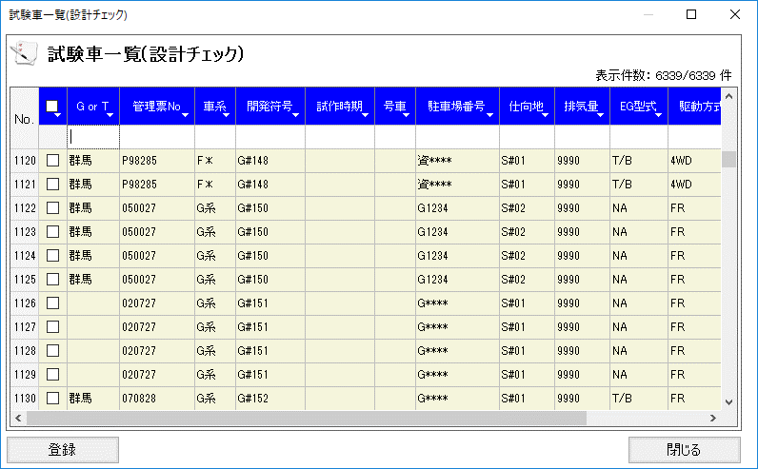

 | KKS21013 | 設計チェック

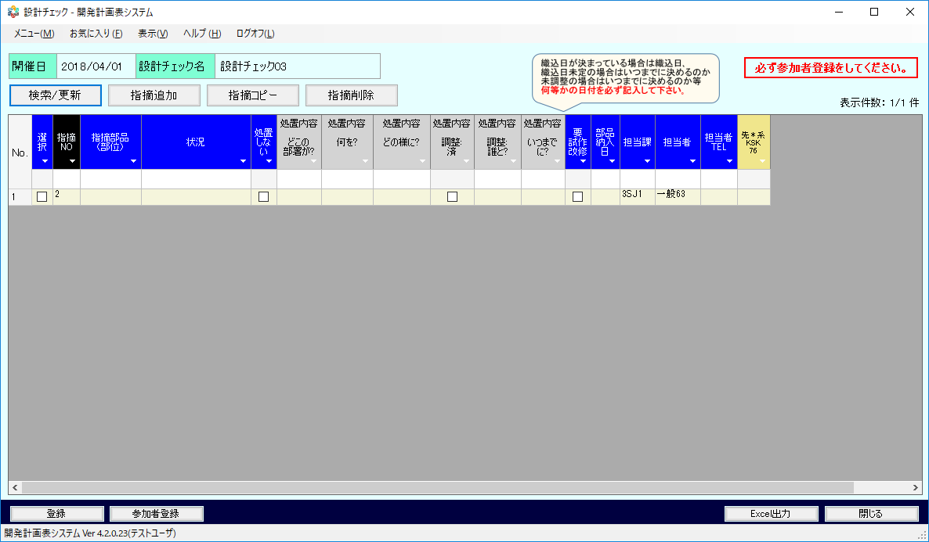

 | KKS21014 | 指摘一覧

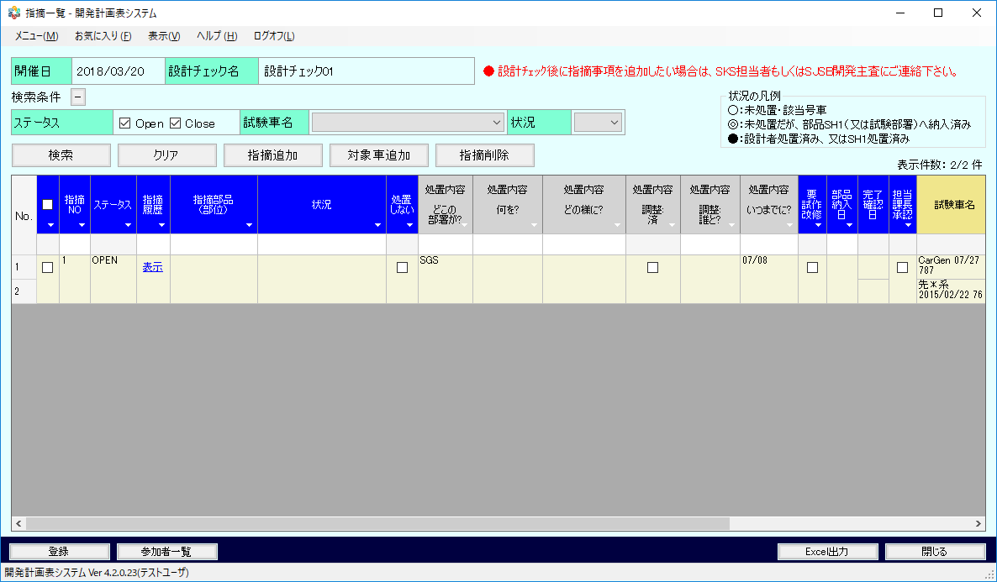

 | KKS21015 | 設計チェック参加者一覧

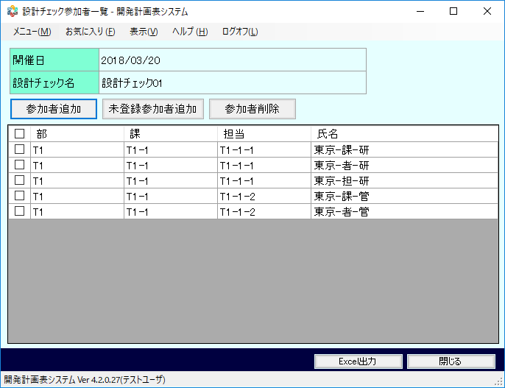

 | KKS21016 | 設計チェック指摘履歴

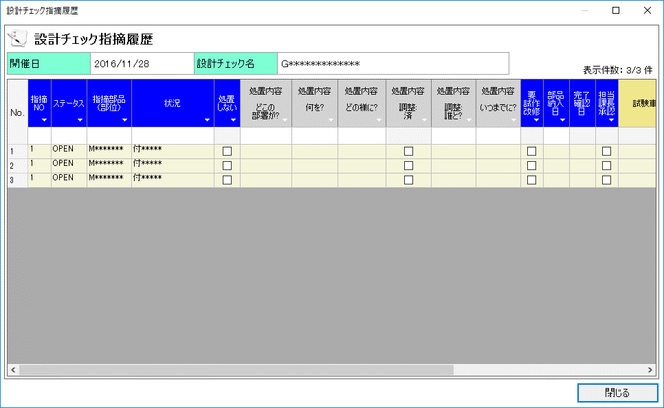

 | KKS21017 | 指摘対象車追加

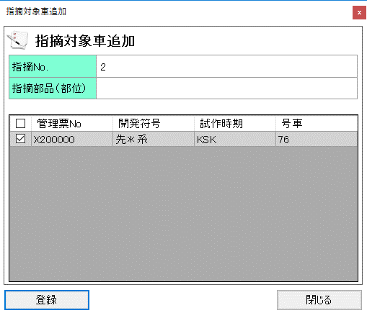

 | KKS21019 | 未登録参加者追加
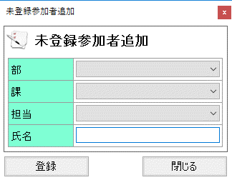

 | KKS21020 | 指摘エクスポート

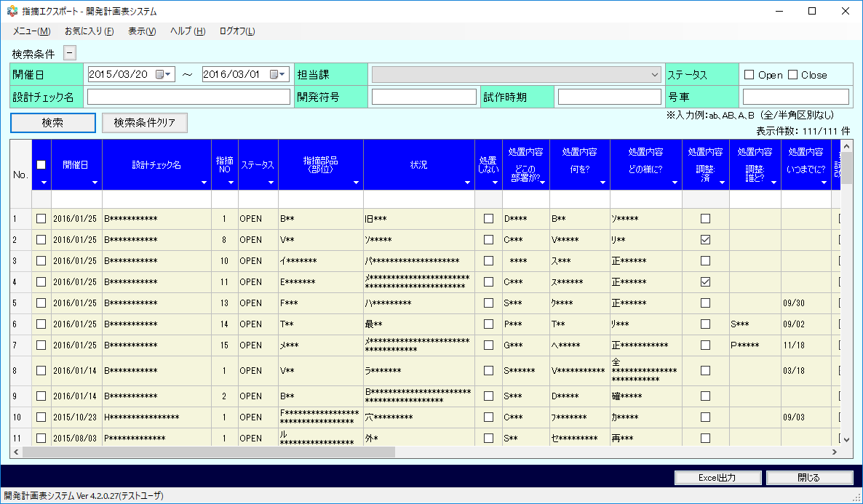

 | KKS21021 | 指摘コピー

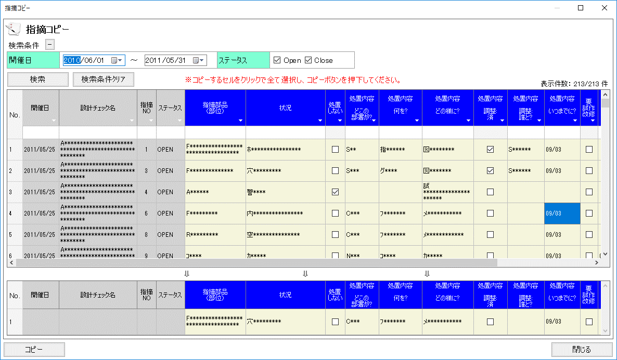

 | KKS21022 | 試験車一覧(試験車管理)

